상품제안서
[티스카페] 반투명 미니 리유저블 텀블러 PP 340ml | 상품코드: F11537

 |  |  |  |  |  |  | 02-412-0044 | www.easy1.co.kr
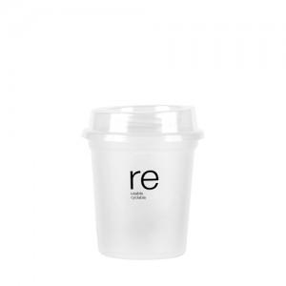

【상세/제작정보】 | 종이컵을 닮은 쉐입의 텀블러

【인쇄/포장옵션】 | 실크 / 포장지포장

【공급단가】 | 수량 | 200~ | 500~ | 1,000~ | 3,000~ | 5,000~
*VAT별도 | 단가 | 1,620원 | 1,560원 | 1,500원 | 1,440원 | 1,400원

【상품 URL】 | http://www.easy1.co.kr/src/goods_detail.php?gdno=11537

